수입 검사 항목 마스터
입출력 레이아웃 (공통) |  |  |  |  | APPLICATION 설계
시스템 | 2021년 한국품질재단(서울) |  |  |  | SUB시스템 | 기준정보
프로그램ID | BM_Inspection |  | 프로그램명 | 수입 검사 항목 마스터 | 작성자 | 홍건의 | 작성일 | 2021-06-22
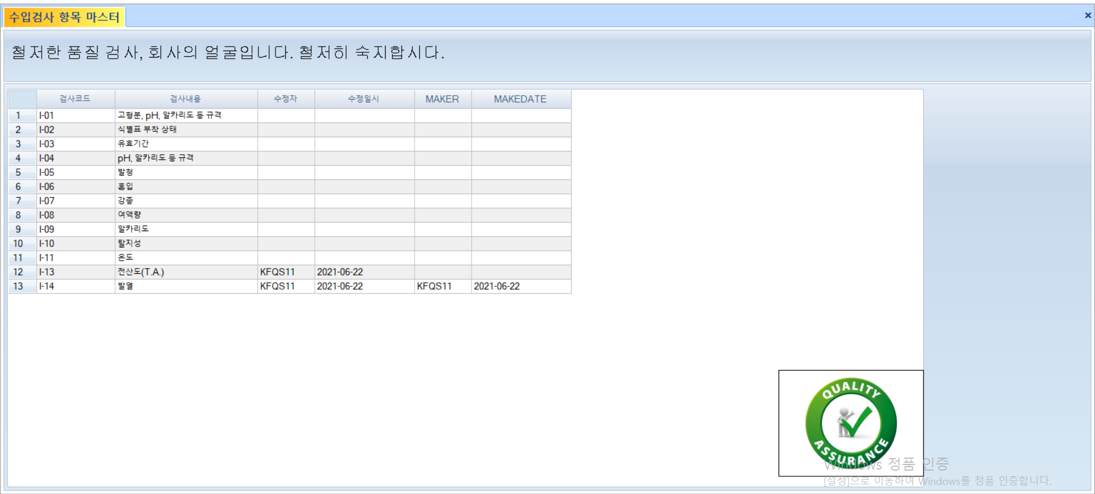
화면 레이아웃 |  |  |  |  | 데이터베이스 |  | 처리요약
TB_4_INSPMaster
수입 검사 항목 조회
 |  |  |  |  |  |  | ▣ 화면 구성 폼 로드 시 수입 검사 항목 출력 검사코드 순으로 정렬

조회테이블 |  | TB_4_INSPMaster
갱신테이블

입출력 레이아웃 (상세) |  |  |  |  |  | APPLICATION 설계
시스템 | 2021년 한국품질재단(서울) |  |  |  |  | SUB시스템 | 기준정보
프로그램ID | BM_Inspection | 프로그램명 |  | 수입 검사 항목 마스터 |  | 작성자 |  |  | 작성일
처리요약
▣ 조회 PROCEDURE [dbo].[BM_4_Inspection_S1] @LANG VARCHAR(10) = 'KO' ,@RS_CODE VARCHAR(1) OUTPUT ,@RS_MSG VARCHAR(200) OUTPUT AS BEGIN SELECT INSPCODE , INSPDETAIL , EDITOR , EDITDATE , MAKER , MAKEDATE from TB_4_INSPMaster ORDER BY INSPCODE END |  |  | ▣ 등록 |  | ▣ 수정 |  |  | ▣ 삭제

품목 별 검사 항목 마스터
입출력 레이아웃 (공통) |  |  |  |  | APPLICATION 설계
시스템 | 2021년 한국품질재단(서울) |  |  |  | SUB시스템 | 제품 관리
프로그램ID | WM_InspectionPerItem |  | 프로그램명 | 품목별 검사항목 마스터 | 작성자 | 홍건의 | 작성일 | 2021-06-22
화면 레이아웃 |  |  |  |  | 데이터베이스 |  | 처리요약
TB_ItemMaster
TB_INSPItem
TB_FERTINSPrec
품목별 검사항목 조회
TB_INSPItem
품목별 검사항목 수정
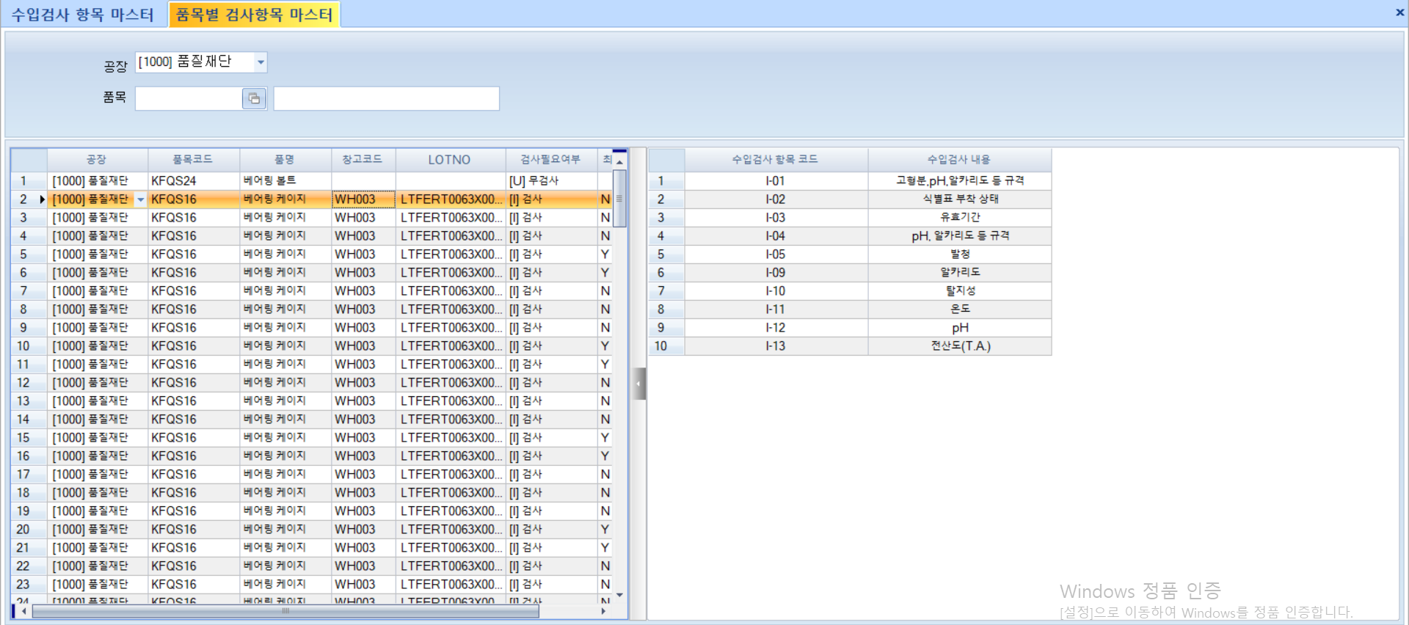 |  |  |  |  |  |  | ▣ 1. 품목 팝업 적용 후 공장 정보와 함께 조회 가능, Grid1에는 아이템 항목 출력, INSPItem 테이블에서 아이템 별 검사 항목 가져올 것. 2. Grid1 아이템 클릭 시 해당 아이템 해당하는 검사 목록 출력 3. Grid2 아이템 추가, 삭제, 저장 가능 (TB_INSPMaster 테이블에 있는 데이터만 가능) 4.Grid2의 Inspcode, inspdetail은 콤보박스로 이루어짐

조회테이블 |  | TB_ItemMaster, TB_4_INSPItem, TB_4_FERTINSPrec
갱신테이블 |  | TB_INSPItem

입출력 레이아웃 (상세) |  |  |  |  |  | APPLICATION 설계
시스템 | 2021년 한국품질재단(서울) |  |  |  |  | SUB시스템 | 제품 관리
프로그램ID | WM_InspectionPerItem | 프로그램명 |  | 품목별 검사항목 마스터 |  | 작성자 |  |  | 작성일
.
▣ 조회1 (gird1) [dbo].[WM_InspectionPerItem_S1] @PLANTCODE VARCHAR(10) ,@ITEMCODE VARCHAR(30) ,@ITEMTYPE VARCHAR(10) ,@LANG VARCHAR(10) = 'KO' ,@RS_CODE VARCHAR(1) OUTPUT ,@RS_MSG VARCHAR(200) OUTPUT AS BEGIN SELECT A.PLANTCODE AS PLANTCODE ,A.ITEMCODE AS ITEMCODE ,A.ITEMNAME AS ITEMNAME ,C.WHCODE AS WHCODE ,C.LOTNO AS LOTNO ,CASE WHEN INSPFLAG = 'I' THEN '[I] 검사' ELSE '[U] 무검사' END AS INSPFLAG ,C.INSPRESULT AS INSPRESULT FROM TB_ItemMaster A LEFT JOIN TB_4_INSPItem B ON A.PLANTCODE = B.PLANTCODE AND A.ITEMCODE = B.ITEMCODE LEFT JOIN TB_4_FERTINSPrec C ON A.PLANTCODE = C.PLANTCODE AND A.ITEMCODE = C.ITEMCODE WHERE A.PLANTCODE LIKE '%' + @PLANTCODE + '%' AND A.ITEMCODE LIKE '%' + @ITEMCODE + '%' AND A.ITEMTYPE LIKE '%' + @ITEMTYPE + '%' END |  |  | ▣ 조회2 (grid2) [dbo].[WM__4_InspectionPerItem_S2] @PLANTCODE VARCHAR(10) ,@ITEMCODE VARCHAR(20) ,@LANG VARCHAR(10) = 'KO' ,@RS_CODE VARCHAR(1) OUTPUT ,@RS_MSG VARCHAR(200) OUTPUT AS BEGIN SELECT INSPCODE ,INSPDETAIL ,PLANTCODE ,ITEMCODE FROM TB_4_INSPItem WHERE PLANTCODE = @PLANTCODE AND ITEMCODE = @ITEMCODE END |  | ▣ 등록, 수정, 삭제 PROCEDURE [dbo].[WM_InspectionPerItem_U1] @INSPCODE VARCHAR(10) ,@INSPDETAIL VARCHAR(30) ,@ITEMCODE VARCHAR(10) ,@PLANTCODE VARCHAR(10) ,@LANG VARCHAR(10) = 'KO' ,@RS_CODE VARCHAR(1) OUTPUT ,@RS_MSG VARCHAR(200) OUTPUT AS BEGIN TRY UPDATE TB_4_INSPItem SET INSPDETAIL = @INSPDETAIL ,INSPCODE = @INSPCODE WHERE ITEMCODE = @ITEMCODE AND PLANTCODE = @PLANTCODE AND INSPCODE = @INSPCODE IF (@@ROWCOUNT = 0) INSERT INTO TB_4_INSPItem (PLANTCODE, ITEMCODE, INSPCODE, INSPDETAIL) VALUES (@PLANTCODE, @ITEMCODE, @INSPCODE, @INSPDETAIL) SELECT @RS_CODE = 'S' END TRY BEGIN CATCH SELECT @RS_CODE = 'E' SELECT @RS_MSG = ERROR_MESSAGE() END CATCH |  |  | ▣ 삭제

수입 검사 결과 등록
입출력 레이아웃 (공통) |  |  |  |  | APPLICATION 설계
시스템 | 2021년 한국품질재단 서울 |  |  |  | SUB시스템 | 제품관리
프로그램ID | WM_Inspection |  | 프로그램명 | 완제품 수입검사 등록 | 작성자 | 김보성 | 작성일 | 2021-06-22
화면 레이아웃 |  |  |  |  | 데이터베이스 |  | 처리요약
TB_4_FERTINSPrec
TB_4_FERTINSPrec_B
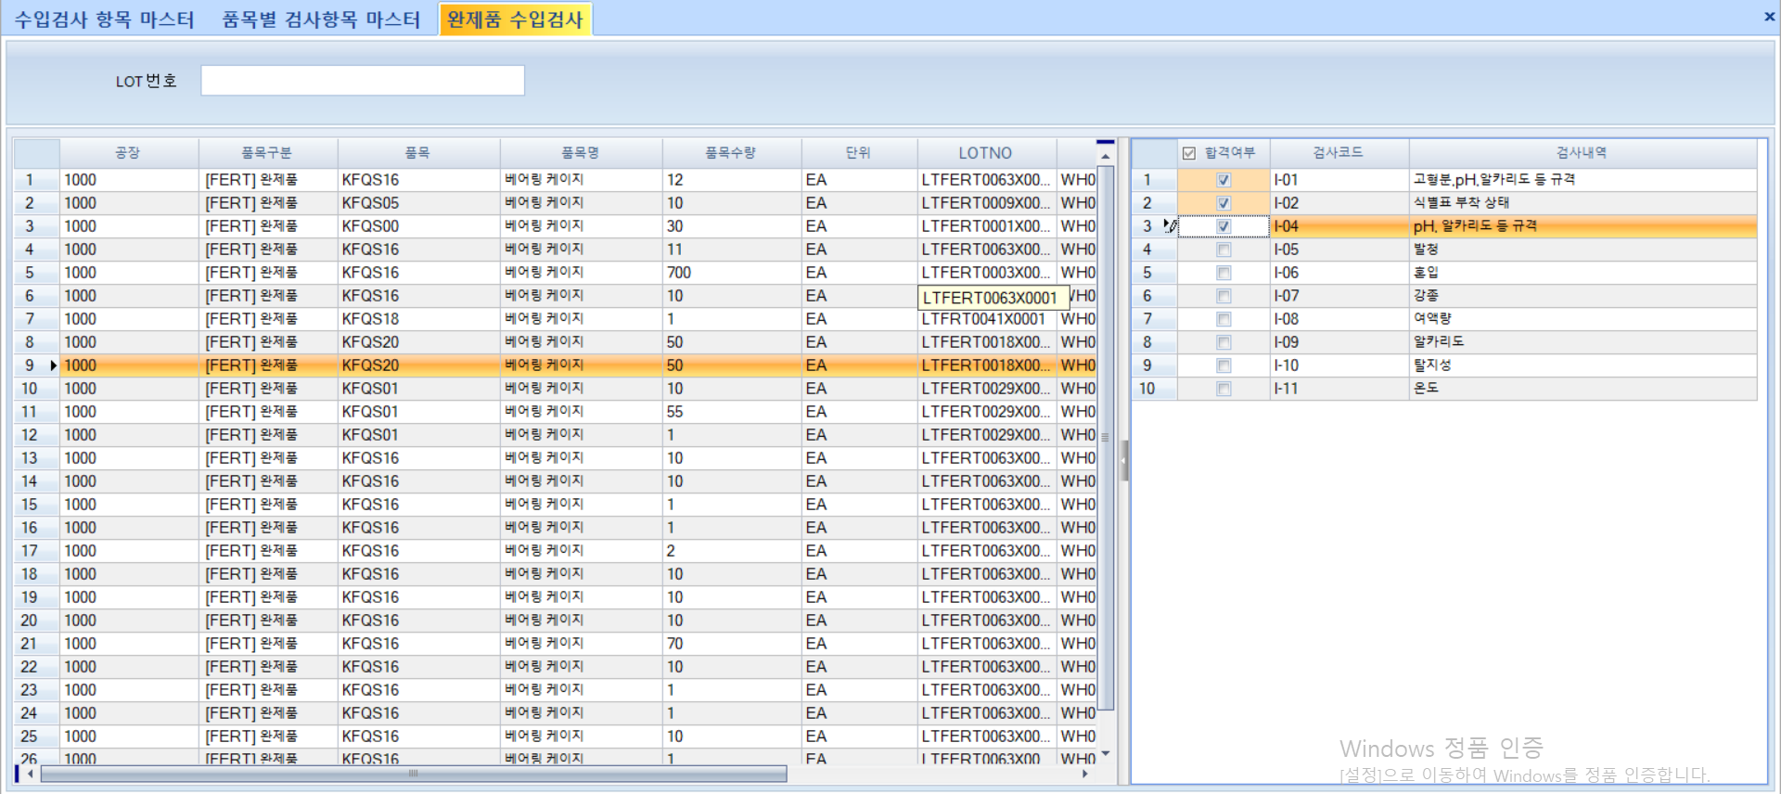 |  |  |  |  |  |  | ▣ 1. 화면 ID : WM_Inspection 2. 화면 명칭 : 수입 검사 결과 등록 3. 화면 위치 : 제품 관리 4. 폼 로드 시 수입검사 필요 항목 Grid1에 로드. 5. Grid1 아이템 클릭 시 공정창고의 해당 아이템 해당하는 검사 목록 출력 8. 저장 후 검사 합격 시 제품창고 입고. 9. 저장 시 검사 이력 등록 10. 품목 불합격 시 결과 미적용 및 불합격 메시지 출력, 불합격 이력 등록

검사 결과 등록

해당 검사 항목 조회
TB_4_INSPMaster
TB_STOCKPP
TB_4_INSPItem
조회테이블 |  | TB_4_INSPMaster TB_STOCKPP TB_4_INSPItem
갱신테이블 |  | TB_4_FERTINSPrec TB_4_FERTINSPrec_B

입출력 레이아웃 (상세) |  |  |  |  |  | APPLICATION 설계
시스템 | 2021년 한국품질재단 서울 |  |  |  |  | SUB시스템 | 기준정보
프로그램ID | WM_Inspection | 프로그램명 |  | 완제품 수입검사 등록 |  | 작성자 | 김보성 |  | 작성일 | 2021-06-22
처리요약
▣ 조회 SP명: WM_4_Inspection_S1 @LOTNO VARCHAR(30) SELECT A.PLANTCODE AS PLANTCODE -- 공장 ,A.ITEMCODE AS ITEMCODE -- 품목 코드 ,A.WHCODE AS WHCODE -- 창고 ,B.ITEMNAME AS ITEMNAME -- 품목 명 ,B.ITEMTYPE AS ITEMTYPE -- 품목 구분 ,A.LOTNO AS LOTNO -- LOTNO ,A.STOCKQTY AS STOCKQTY -- 수량 ,B.BASEUNIT AS UNITCODE -- 단위 ,'[' + B.INSPFLAG + '] 검사' AS INSPFLAG -- 수입검사여부(I/U) ,A.INSPRESULT AS INSPRESULT -- 검사결과 FROM TB_StockPP A WITH (NOLOCK) LEFT JOIN TB_ItemMaster B WITH (NOLOCK) ON A.PLANTCODE = B.PLANTCODE AND A.ITEMCODE = B.ITEMCODE WHERE A.LOTNO LIKE '%' + @LOTNO + '%' AND B.ITEMTYPE LIKE '%' + 'FERT' + '%' AND A.STOCKQTY <> '0' AND B.INSPFLAG LIKE '%' + 'I' +'%' SP명: WM_4_Inspection_S2 --LOT별 검사내역 조회 @LOTNO VARCHAR(30) -- LOTNO SELECT 0 AS CHK ,A.PLANTCODE AS PLANTCODE ,A.ITEMCODE AS ITEMCODE ,DBO.FN_ITEMNAME(A.ITEMCODE,A.PLANTCODE,'KO') AS ITEMNAME ,B.INSPCODE AS INSPCODE ,ISNULL(B.INSPDETAIL,'E') AS INSPDETAIL --,A.STOCKQTY AS STOCKQTY FROM TB_StockPP A WITH(NOLOCK) LEFT JOIN TB_4_INSPItem B WITH(NOLOCK) ON A.PLANTCODE = B.PLANTCODE AND A.ITEMCODE = B.ITEMCODE WHERE A.LOTNO = @LOTNO |  |  | ▣ 등록 @PLANTCODE VARCHAR(10) -- 공장 ,@ITEMCODE VARCHAR(20) -- 품목 ,@WHCODE VARCHAR(10) -- 창고 ,@LOTNO VARCHAR(20) -- LOTNO ,@MAKER VARCHAR(20) -- 검사자 ,@INSPDETAIL VARCHAR(200) -- 검사항목 ,@INSPRESULT_B VARCHAR(1) -- 검사 결과 ,@STOCKQTY FLOAT -- 제품 수량 ,@INSPNO VARCHAR(30) -- 현재 시간 정의 DECLARE @LD_NOWDATE DATETIME ,@LS_NOWDATE VARCHAR(10) ,@LS_WORKER VARCHAR(20) ,@INSPRESULT VARCHAR(1) = 'N' -- 검사 결과 SET @LD_NOWDATE = GETDATE() SET @LS_NOWDATE = CONVERT(VARCHAR,@LD_NOWDATE,23) DECLARE @LS_INSPNO VARCHAR(30) -- 검사번호 채번 IF (ISNULL(@INSPNO,'') = '') BEGIN SET @INSPNO = 'INSP' + REPLACE(REPLACE(REPLACE(CONVERT(VARCHAR,GETDATE(),120),'-',''),':',''),' ','') -- 검사 이력 (공통) 등록 (TB_4_INSPrec) INSERT INTO TB_4_FERTINSPrec(INSPNO, PLANTCODE, ITEMCODE, LOTNO, WHCODE, INSPRESULT, MAKER, MAKEDATE) VALUES (@INSPNO, @PLANTCODE, @ITEMCODE, @LOTNO, @WHCODE, ISNULL(@INSPRESULT,'N'), DBO.FN_WORKERNAME(@MAKER), @LS_NOWDATE) |  | -- 검사 이력 (상세) 등록 (TB_4_INSPrec_B) DECLARE @LI_INSPSEQ VARCHAR(20) SELECT @LI_INSPSEQ = ISNULL(MAX(INSPSEQ),0) + 1 FROM TB_4_FERTINSPrec_B WITH(NOLOCK) WHERE PLANTCODE = @PLANTCODE AND INSPNO = @INSPNO INSERT INTO TB_4_FERTINSPrec_B (INSPNO, INSPSEQ, PLANTCODE, ITEMCODE, LOTNO, WHCODE, INSP, INSPRESULT_B, MAKER, MAKEDATE) VALUES (@INSPNO, @LI_INSPSEQ, @PLANTCODE, @ITEMCODE, @LOTNO, @WHCODE, @INSPDETAIL, CASE WHEN @INSPRESULT_B ='1' THEN 'Y' ELSE 'N' END, DBO.FN_WORKERNAME(@MAKER), @LS_NOWDATE) -- 검사 최종 결과 IF ( SELECT COUNT(*) FROM TB_4_FERTINSPrec_B WITH(NOLOCK) WHERE INSPNO = @INSPNO AND INSPRESULT_B = 'N' ) = 0 BEGIN SET @INSPRESULT = 'Y' END -- 검사 이력(공통) 검사결과값 등록 UPDATE TB_4_FERTINSPrec SET INSPRESULT = @INSPRESULT WHERE PLANTCODE = @PLANTCODE AND ITEMCODE = @ITEMCODE AND LOTNO = @LOTNO |  |  | -- 검사 이력 업데이트 (TB_STOCKPP) UPDATE TB_StockPP SET INSPRESULT = @INSPRESULT WHERE PLANTCODE = @PLANTCODE AND ITEMCODE = @ITEMCODE AND LOTNO = @LOTNO SET @RS_CODE = 'S' SET @RS_MSG = @INSPNO;

수입 검사 이력 조회
입출력 레이아웃 (공통) |  |  |  |  | APPLICATION 설계
시스템 | 2021년 한국품질재단 서울 |  |  |  | SUB시스템 | 제품관리
프로그램ID | WM_Inspection |  | 프로그램명 | 완제품 수입검사 등록 | 작성자 | 김보성 | 작성일 | 2021-06-22
화면 레이아웃 |  |  |  |  | 데이터베이스 |  | 처리요약
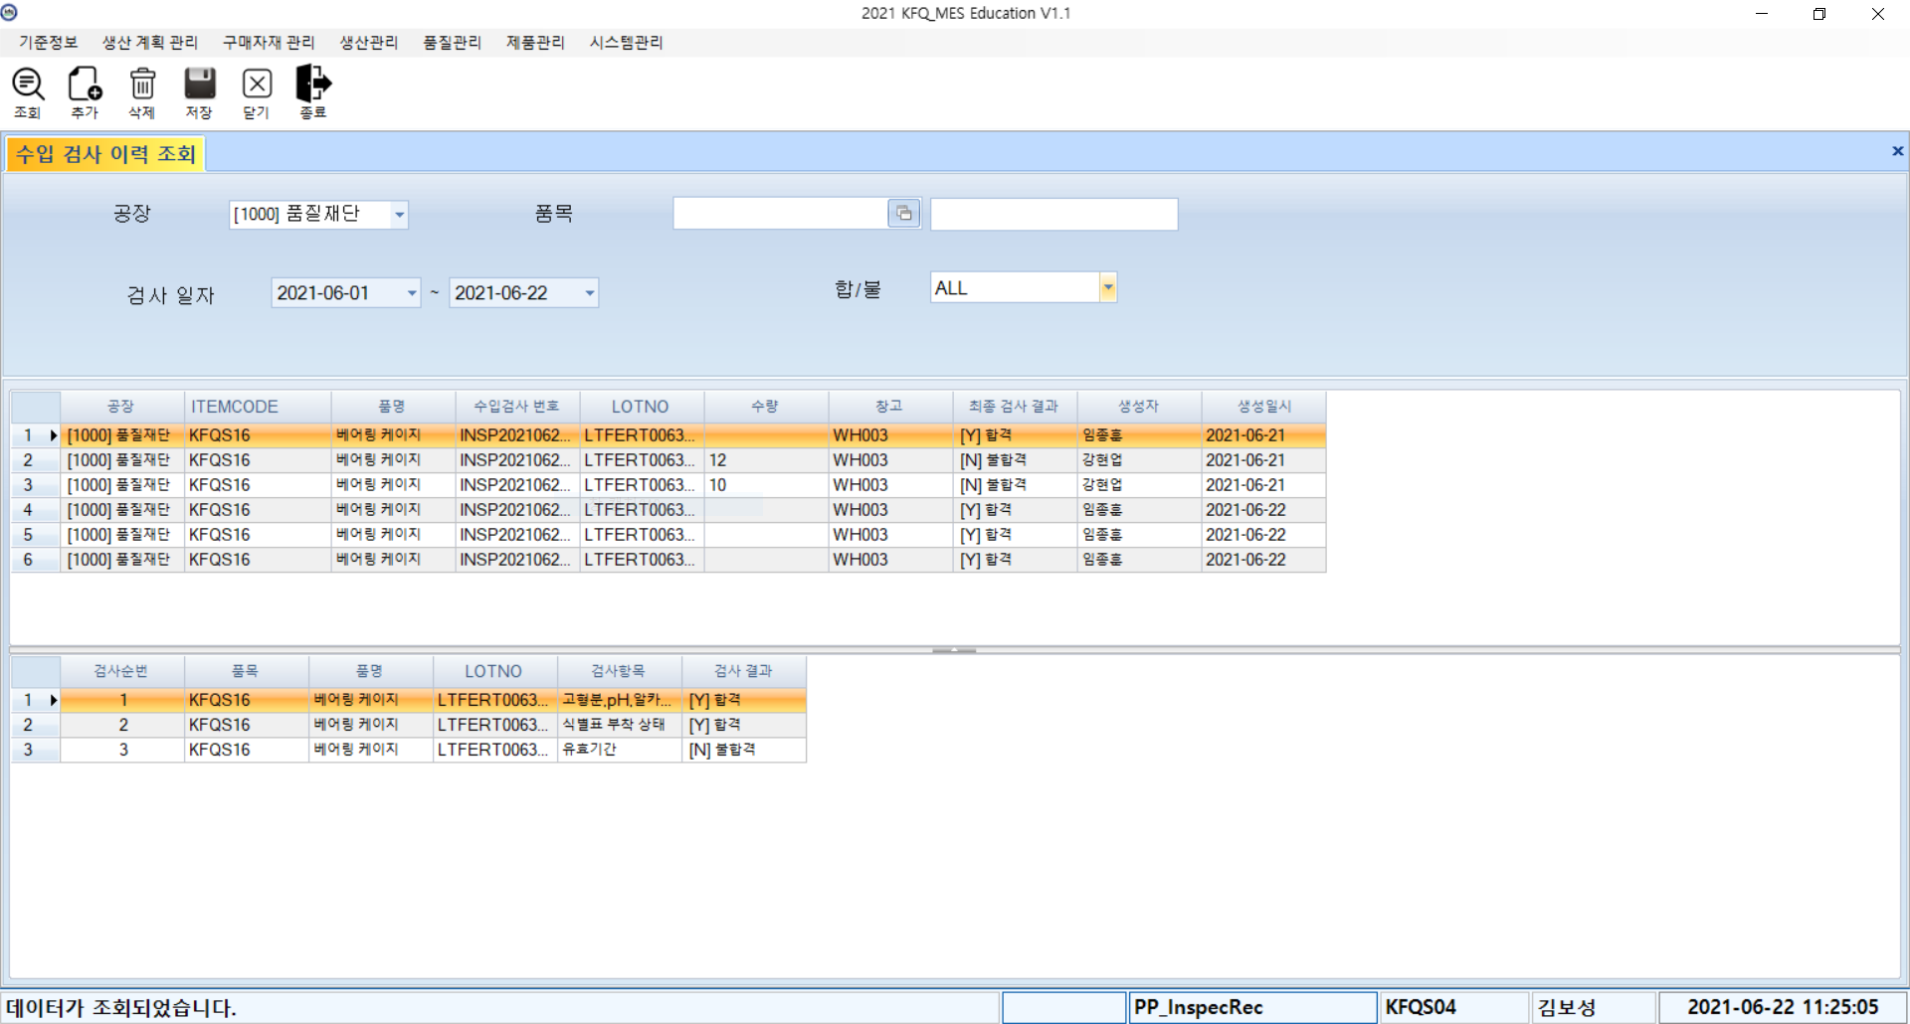 |  |  |  |  |  |  | 1. 화면 ID : WM_InspRec 2. 화면 명칭 : 수입 검사 이력 조회 3. 화면 위치 : 제품 관리 4. 폼 로드 시 수입검사 완료 항목 로드 5. Grid1 아이템 클릭 시 해당 아이템 상세 검사 내역 Grid2 출력 필요 테이블 : TB_4_FERTINSPrec, TB_4_FERTINSPrec_B , TB_ItemMaster
조회

TB_4_FERTINSPrec_B
TB_4_FERTINSPrec
TB_ItemMaster

조회테이블 |  | TB_4_FERTINSPrec TB_4_FERTINSPrec_B TB_ItemMaster

입출력 레이아웃 (상세) |  |  |  |  |  | APPLICATION 설계
시스템 | 2021년 한국품질재단 서울 |  |  |  |  | SUB시스템 | 제품관리
프로그램ID | WM_Inspection | 프로그램명 |  | 완제품 수입검사 등록 |  | 작성자 | 김보성 |  | 작성일 | 2021-06-22
처리요약
▣ 조회 SP명: WM_4_InspecRec_S1 --공통 검사 내역 조회 @PLANTCODE VARCHAR(10) --공장 ,@ITEMCODE VARCHAR(30) --품목 ,@STARTDATE VARCHAR(30) --검사 시작 일자 ,@ENDDATE VARCHAR(30) --검사 종료 일자 ,@INSPRESULT VARCHAR(1) --합/불 SELECT A.INSPNO AS INSPNO -- 수입검사 항목 코드 ,A.PLANTCODE AS PLANTCODE --공장 ,A.ITEMCODE AS ITEMCODE --품목 ,DBO.FN_ITEMNAME(A.ITEMCODE,A.PLANTCODE,'KO') AS ITEMNAME --품명 ,A.LOTNO AS LOTNO --LOTNO ,B.STOCKQTY AS STOCKQTY --수량 ,A.WHCODE AS WHCODE --창고 ,A.INSPRESULT AS INSPRESULT --최종 검사 결과 ,A.MAKER AS MAKER --생성자 ,A.MAKEDATE AS MAKEDATE --생성일시 FROM TB_4_FERTINSPrec A WITH(NOLOCK) LEFT JOIN TB_StockPP B WITH(NOLOCK) ON A.ITEMCODE = B.ITEMCODE AND A.LOTNO = B.LOTNO WHERE A.PLANTCODE LIKE '%' + @PLANTCODE + '%' AND A.ITEMCODE LIKE '%' + @ITEMCODE + '%' AND A.INSPRESULT LIKE '%' + @INSPRESULT + '%' AND A.MAKEDATE BETWEEN @STARTDATE AND @ENDDATE SP명 :WM_4_InspecRec_S2 --상세 검사 내역 조회 SELECT A.INSPSEQ AS SHIPSEQ --수입검사 순서 ,A.LOTNO AS LOTNO --lot번호 ,A.ITEMCODE AS ITEMCODE --품목 ,DBO.FN_ITEMNAME(A.ITEMCODE,A.PLANTCODE,@LANG) AS ITEMNAME --품목명 ,A.INSP AS INSP --수입검사 항목 ,A.INSPRESULT_B AS INSPRESULT_B --수입검사 항목 결과 FROM TB_4_FERTINSPrec_B A WITH(NOLOCK) LEFT JOIN TB_ItemMaster B WITH(NOLOCK) ON A.PLANTCODE = B.PLANTCODE AND A.ITEMCODE = B.ITEMCODE WHERE A.PLANTCODE = @PLANTCODE AND A.INSPNO = @INSPNO

수입 검사 불합격 항목 조회
입출력 레이아웃 (공통) |  |  |  |  | APPLICATION 설계
시스템 | 2021년 한국품질재단(서울) |  |  |  | SUB시스템 | 제품 관리
프로그램ID | WM_BadListCNT |  | 프로그램명 | 수입 검사 불합격 항목 조회 | 작성자 | 강현업 | 작성일 | 2021-06-22
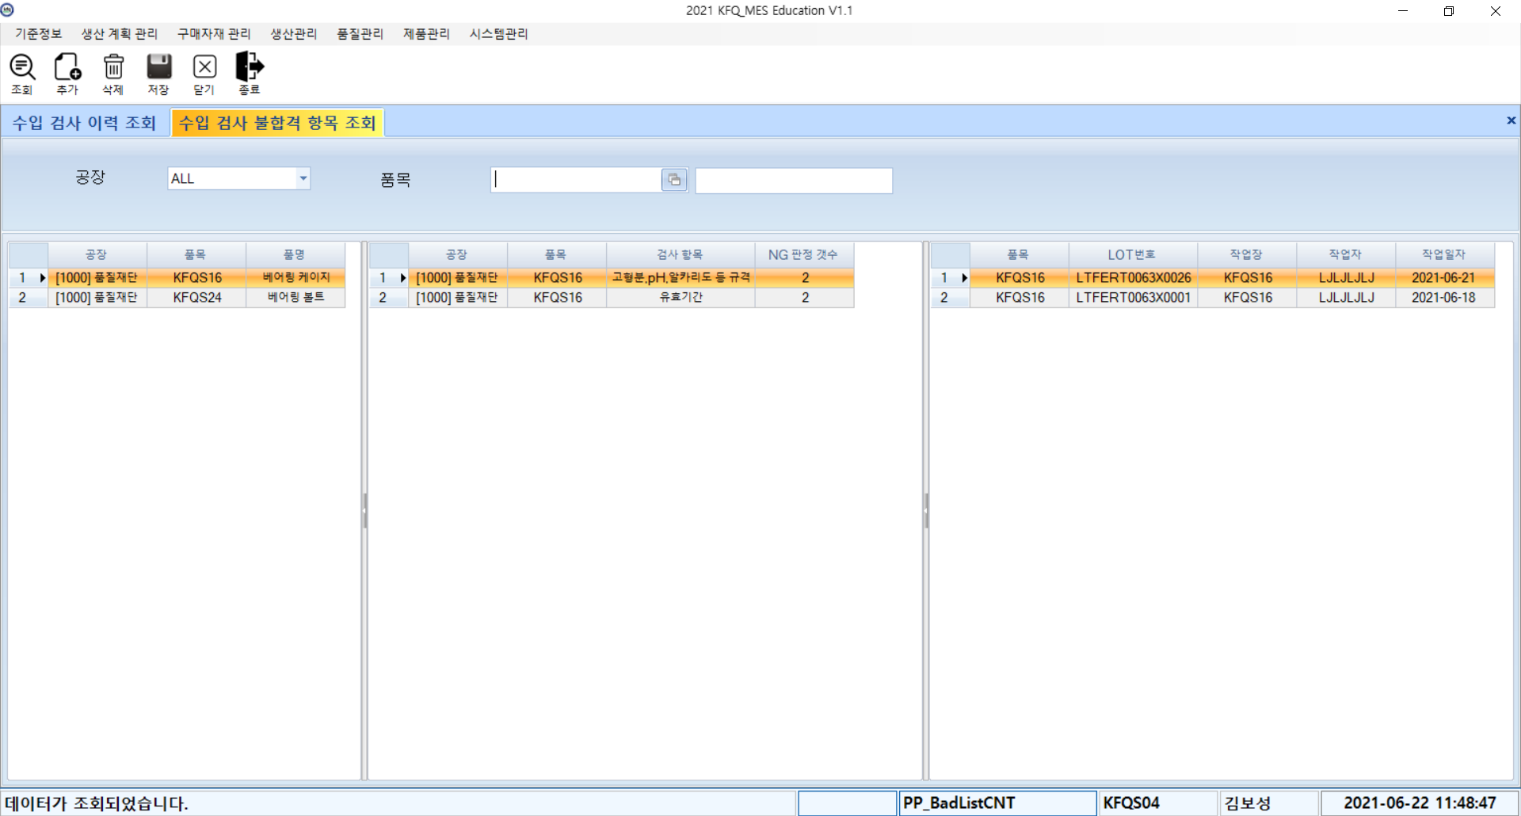
화면 레이아웃 |  |  |  |  | 데이터베이스 |  | 처리요약
검사 품목 조회
TB_4_FERTINSPrec_B
TB_LotTracking
TB_WorkcenterPerProd
NG 품목 생산 이력 조회
TB_4_FERTINSPrec_B
 |  |  |  |  |  |  | ▣ 1. 화면 ID: WM_BadListCNT 2. 화면 명칭 : 수입 검사 불합격 항목 조회 3. 화면 위치 : 제품 관리 4. 수입 검사 실시한 품목 조회 5. 첫번째 그리드에서 선택한 품목에 대한 NG 항목 및 NG 판정 횟수 조회 6. 선택한 불합격 검사 항목에 대한 작업장, 작업자, LOT번호 조회

조회테이블 |  | TB_4_FERTINSPrec_B, TP_LotTracking, TP_WorkcenterPerProd
갱신테이블

입출력 레이아웃 (상세) |  |  |  |  |  | APPLICATION 설계
시스템 | 2021년 한국품질재단(서울) |  |  |  |  | SUB시스템 | 기준정보
프로그램ID | PP_BadListCNT | 프로그램명 |  | 불량 판정 정보 조회 |  | 작성자 |  |  | 작성일
처리요약
▣ 조회1 [dbo].[02PP_BadListCNT_S1] --불합격 항목 조회 @PLANTCODE VARCHAR(10) ,@ITEMCODE VARCHAR(30) ,@LANG VARCHAR(10) = 'KO' ,@RS_CODE VARCHAR(1) OUTPUT ,@RS_MSG VARCHAR(200) OUTPUT AS BEGIN SELECT DISTINCT PLANTCODE AS PLANTCODE ,ITEMCODE AS ITEMCODE ,DBO.FN_ITEMNAME(ITEMCODE,PLANTCODE,@LANG) AS ITEMNAME FROM TB_4_FERTINSPrec_B WITH(NOLOCK) WHERE PLANTCODE LIKE '%' + @PLANTCODE + '%' AND ITEMCODE LIKE '%' + @ITEMCODE + '%' END |  |  | ▣ 조회2 [dbo].[02PP_BadListCNT_S2] --불합격 검사 항목 조회 @PLANTCODE VARCHAR(10) ,@ITEMCODE VARCHAR(20) ,@INSPRESULT_B VARCHAR(1) ,@LANG VARCHAR(10) = 'KO' ,@RS_CODE VARCHAR(1) OUTPUT ,@RS_MSG VARCHAR(200) OUTPUT AS BEGIN SELECT PLANTCODE AS PLANTCODE ,ITEMCODE AS ITEMCODE -- ,DBO.FN_ITEMNAME(ITEMCODE,PLANTCODE,@LANG) AS ITEMNAME ,INSP AS INSP ,COUNT(*) AS NGCOUNT FROM TB_4_FERTINSPrec_B with(nolock) WHERE ITEMCODE LIKE '%' + @ITEMCODE + '%' AND PLANTCODE LIKE '%' + @PLANTCODE + '%' AND INSPRESULT_B LIKE '%' + @INSPRESULT_B + '%' GROUP BY PLANTCODE, ITEMCODE, INSP END |  | ▣ 조회3 [dbo].[02PP_BadListCNT_S3] -- 해당 불합격 검사 항목 추가 정보 조회 @ITEMCODE VARCHAR(20) ,@INSP VARCHAR(200) ,@LANG VARCHAR(10) = 'KO' ,@RS_CODE VARCHAR(1) OUTPUT ,@RS_MSG VARCHAR(200) OUTPUT AS BEGIN SELECT A.ITEMCODE AS ITEMCODE ,A.LOTNO AS LOTNO ,A.WORKCENTERCODE AS WORKCENTERCODE ,DBO.FN_WORKERNAME(C.MAKER) AS MAKER ,C.MAKEDATE AS MAKEDATE FROM TP_LotTracking A WITH(NOLOCK) LEFT JOIN TB_4_FERTINSPrec_B B WITH(NOLOCK) ON A.LOTNO = B.LOTNO AND A.PLANTCODE = B.PLANTCODE AND A.ITEMCODE = B.ITEMCODE LEFT JOIN TP_WorkcenterPerProd C WITH(NOLOCK) ON A.ORDERNO = C.ORDERNO AND A.PLANTCODE = C.PLANTCODE AND A.LOTNO = C.LOTNO WHERE A.ITEMCODE LIKE '%' + @ITEMCODE + '%' AND B.INSP LIKE '%' + @INSP + '%' AND B.INSPRESULT_B LIKE '%' + 'N' + '%' END

